Sheet1
 |  | BRM1121近畿200km和歌山たま駅長の故郷 提出フォーマット
【誓約書】
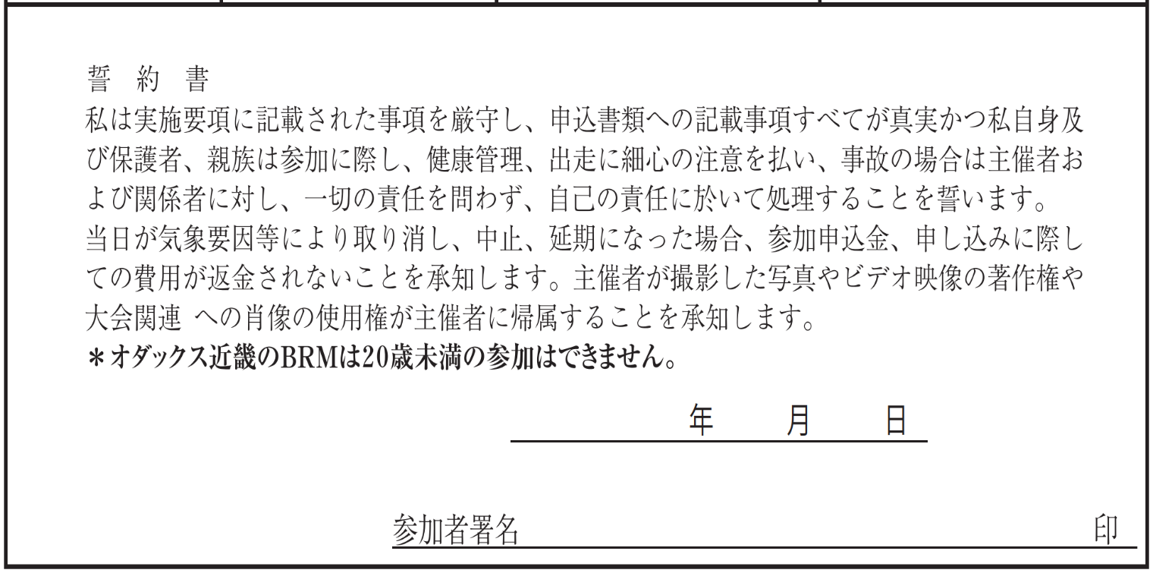

【出走前チェック】
装備チェック | □ヘルメット □ベル □前照灯 □尾灯(フレームに取付) □反射ベスト
体調チェック | □COCOAで14日前まで濃厚接無しを確認、または
 | □14日前まで新型コロナ陽性者との濃厚接触無しを自己申告
 | □当日体温は37.5度未満、せき･倦怠感･味覚異常などの体調不良は無し
※装備チェックは全て、体調チェックは2個チェックのない場合は出走を取りやめてください。

【タイムテーブル記入欄】
 |  |  | 参加者記入欄
BRM1121 近畿200km和歌山 たま駅長の故郷 タイムテーブル (各チェックポイントに時間制限はありません、 スタート･ゴールの時間差のみで完走認定を判断します) |  |  | 日付 ｽﾀｰﾄは 11/21~11/23 ｺﾞｰﾙは 11/21~11/24 | 時刻 (24時間表記)
今回集合ブリーフィングはありません、各自の判断で任意にスタートしてください。
随時(参考タイム6:00) | 距離0km | マリーナシティわかやま館前でバイク写真を撮影 (距離条件を満たすため必要)
随時(参考タイム6:10) | 約1km | 途中コンビニ･スーパーでレシート取得(レシート時刻がスタート時刻) ファミリーマート 浜の宮ビーチ前店、 セブン-イレブン 和歌山マリーナ入口店、 エバグリーン紀三井寺店 (レシート画像は完走認定時に必要)
随時(参考タイム6：30) | 7.0km | セブンイレブン和歌山田尻南店 (レシート取得)
随時(参考タイム8:03) | 20.9km | 貴志駅 (フォトコントロール) 貴志駅駅舎を背景にバイク写真
随時(参考タイム10:04) | 60.4km | しらまの里 (レシート取得orフォトコントロール)
随時(参考タイム13:12) | 107.7km | ファミリーマート切目口店 (レシート取得orフォトコントロール)
随時(参考タイム14:48) | 131.9km | 日の岬 頂上付近 (フォトコントロール)
随時(参考タイム16:32) | 157.9km | 白崎海洋公園 (フォトコントロールorレシート取得)
随時(参考タイム19:30) | 200.0km | ゴール コンビニでレシート取得(レシート時刻がゴール時刻) ローソン海南船尾店、セブンイレブン海南船尾店、 ローソン 海南消防署前店、ファミリーマート 海南日方店、デイリーヤマザキ海南日方店 ※スタート･ゴールの時間差が13時間30分以内の場合、 BRM認定となります。
 | 202.7km | マリーナシティわかやま館前でバイク写真を撮影 (距離条件を満たすため必要)
※日付はスタート･ゴール時と日付が変わるタイミングで記入。
※全ての店舗は営業時間外の場合フォトチェックで代替可能です、バイクと店名が分かる写真を撮って下さい。
※日没後の写真撮影は前照灯を取り外して照らすなど工夫して場所の判別が出来るようにして下さい。
【メダル･ピンバッヂ購入】
メダル 要る：１ | 記入欄 | ピンバッヂ | 必要個数 |  | 振込金額
要らない：０ |  |  |  | 個 |  | 0 | 円
※完走者のみ購入できます |  | ※エントリー者は誰でも購入できます

